診察券＆預り票-2
診察券＆預り票 |  |  | 修理明細票
おもちゃ名 |  |  | おもちゃ名
受付番号 | 202 |  | 受付番号 | 202
受取サイン： 日付： |  | 日付 | 部品代
電池交換は販売に該当する為電池は持参して下さい |  |  | おもちゃ病院:柿生/二子/枡形/宮崎/日進町/錦ケ丘
商品の経年劣化.故障の度合い等で修理できない場合 |  |  |  | 幸/平間 | 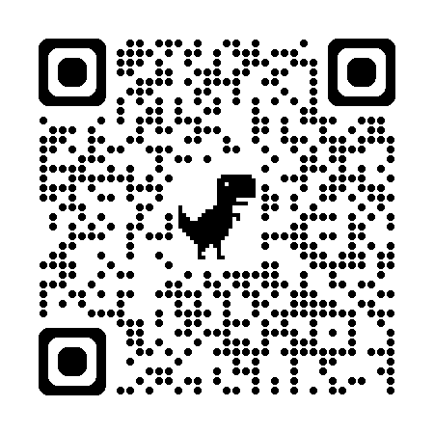
があります又症状が悪化し完了しない場合があります |  |  | ドクター名
お預かりしたおもちゃは、預り票と引き換えに |  |  | ドクター連絡先
お渡ししますので、大切に保管してください |  |  | 修理概要
お渡し予定日から90日以上過ぎ、依頼者様から
連絡がない場合は処分させて頂く場合もあります
修理後の責任は一切負いかねます |  |  | 個人情報等は診察以外の目的に
お渡し予定は 月 日以降となります |  |  | 使用することはございません

診察券＆預り票 |  |  | 修理明細票
おもちゃ名 |  |  | おもちゃ名
受付番号 | 202 |  | 受付番号 | 202
受取サイン： 日付： |  | 日付 | 部品代
電池交換は販売に該当する為電池は持参して下さい |  |  | おもちゃ病院:柿生/二子/枡形/宮崎/日進町/錦ケ丘
商品の経年劣化.故障の度合い等で修理できない場合 |  |  |  | 幸/平間
があります又症状が悪化し完了しない場合があります |  |  | ドクター名
お預かりしたおもちゃは、預り票と引き換えに |  |  | ドクター連絡先
お渡ししますので、大切に保管してください |  |  | 修理概要
お渡し予定日から90日以上過ぎ、依頼者様から
連絡がない場合は処分させて頂く場合もあります
修理後の責任は一切負いかねます |  |  | 個人情報等は診察以外の目的に
お渡し予定は 月 日以降となります |  |  | 使用することはございません

診察券＆預り票 |  |  | 修理明細票
おもちゃ名 |  |  | おもちゃ名
受付番号 | 202 |  | 受付番号 | 202
受取サイン： 日付： |  | 日付 | 部品代
電池交換は販売に該当する為電池は持参して下さい |  |  | おもちゃ病院:柿生/二子/枡形/宮崎/日進町/錦ケ丘
商品の経年劣化.故障の度合い等で修理できない場合 |  |  |  | 幸/平間
があります又症状が悪化し完了しない場合があります |  |  | ドクター名
お預かりしたおもちゃは、預り票と引き換えに |  |  | ドクター連絡先
お渡ししますので、大切に保管してください |  |  | 修理概要
お渡し予定日から90日以上過ぎ、依頼者様から
連絡がない場合は処分させて頂く場合もあります
修理後の責任は一切負いかねます |  |  | 個人情報等は診察以外の目的に
お渡し予定は 月 日以降となります |  |  | 使用することはございません

診察券＆預り票 |  |  | 修理明細票
おもちゃ名 |  |  | おもちゃ名
受付番号 | 202 |  | 受付番号 | 202
受取サイン： 日付： |  | 日付 | 部品代
電池交換は販売に該当する為電池は持参して下さい |  |  | おもちゃ病院:柿生/二子/枡形/宮崎/日進町/錦ケ丘
商品の経年劣化.故障の度合い等で修理できない場合 |  |  |  | 幸/平間
があります又症状が悪化し完了しない場合があります |  |  | ドクター名
お預かりしたおもちゃは、預り票と引き換えに |  |  | ドクター連絡先
お渡ししますので、大切に保管してください |  |  | 修理概要
お渡し予定日から90日以上過ぎ、依頼者様から
連絡がない場合は処分させて頂く場合もあります
修理後の責任は一切負いかねます |  |  | 個人情報等は診察以外の目的に
お渡し予定は 月 日以降となります |  |  | 使用することはございません

